W900
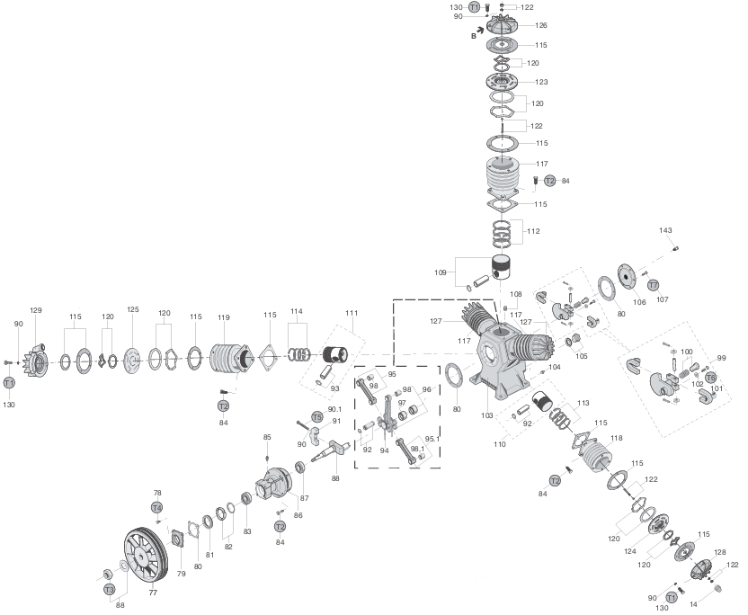
LISTA DE CONSUMÍVEIS PADRONIZADOS - COMPRESSORES DE PISTÃO TIPO W900
Vista explodida do equipamento ao lado >>>>>>>>>>>>>>>>>>>>>>>>>>>>>>>>>>
Este equipamento segue o padrão construtivo do modelo W900, amplamente difundido no mercado como compressor de 60 pés. Sua configuração é composta por 5 cilindros, sendo: > 3 cilindros de baixa pressão (4.3/4"); > 1 cilindro de alta pressão (3.1/4"); > 1 cilindro de alta pressão (2.1/2"); Embora seja comercializado por diferentes marcas com denominações próprias, a configuração construtiva permanece a mesma do padrão W900 (Wayne). Dessa forma, ao identificar que o equipamento segue este padrão, os itens relacionados nesta lista tendem a ser aplicáveis, salvo exceções específicas que deverão ser verificadas tecnicamente. |  |  |  |  |  | 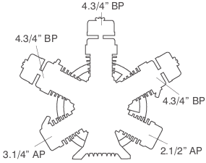
CÓDIGO (S) VISTA | NOME DO PRODUTO | QUANT. | CÓDIGO (M8) | PERCENTUAL VENDA (MÉDIO) | OBSERVAÇÕES
PARTES COMUNS
80 e 115 | JOGO DE JUNTA COMPLETO | 1 | 22260 | 250% | SUPERIOR E CARTER
120 | REPARO DAS PLACAS DE VÁLVULAS | 1 | 10563 | 200% | TODAS AS PLACAS
X | ÓLEO MINERAL | 5 | 10020 | 150% | ISO VG 150
105 | VISOR DE NÍVEL DE ÓLEO - 3/4" | 1 | 10781 | 400% | PODE VARIAR - VERIFICAR MEDIDA
117 | CILINDRO BP - 4.3/4" | 3 | 10598 | 150%
118 | CILINDRO AP - 3.1/4" | 1 | 10593 | 150%
119 | CILINDRO AP - 2.1/2" | 1 | 10162 | 150%
109 | PISTÃO ALUMÍNIO BP C/PINO - 4.3/4" | 3 | 10058 | 150% | COM PINO E ANEL ELÁSTICO
110 | PISTÃO FERRO AP C/PINO - 3.1/4" | 1 | 10160 | 150% | COM PINO E ANEL ELÁSTICO
111 | PISTÃO FERRO AP C/PINO - 2.1/2" | 1 | 10159 | 200% | COM PINO E ANEL ELÁSTICO
112 | JOGO DE ANÉIS BP - 4.3/4" | 3 | 10570 | 125%
113 | JOGO DE ANÉIS AP - 3.1/4" | 1 | 21953 | 150%
114 | JOGO DE ANÉIS AP - 2.1/2" | 1 | 10569 | 150%
95 | BIELA AUXILIAR C/BUCHA | 4 | 10702 | 125% | COM BUCHA METAL LEVE
98 | BUCHA DA BIELA AUXILIAR E MESTRA | 9 | 12936 | 150% | 8PÇS P/ AUXILIAR; E 1PÇ PARA MESTRA
96 | BIELA MESTRA COMPLETA | 1 | 10704 | 110% | COM BRONZINA+BUCHA METAL LEVE
94 | PESCADOR DA BIELA MESTRE | 2 | 10803 | 300%
92 | PINO DA BIELA AUXILIAR - 3.1/4" | 4 | 10798 | 200%
88 | VIRABREQUIM COMPLETO | 1 | 10080 | 125%
82 | PORCA TRAVA DO VIRABREQUIM | 1 | 11803 | 200%
 | TRAVA ARANHA DO VIRABREQUIM | 1 | 10816 | 200%
143 | VÁLVULA DE ALIVIO CENTRAL 7/16" | 1 | 22558 | 200% | CONFIRMAR MODELO
 | VÁLVULA DE ALIVIO CENTRAL 3/8" | 1 | 10111 | 200% | CONFIRMAR MODELO
99 | CONTRAPESO C/ ALIVIO CENTRAL | 1 | 22377 | 125%
87 | ROLAMENTO DIANTEIRO 32211 | 1 | 22583 | 300% | AMBOS CUBOS
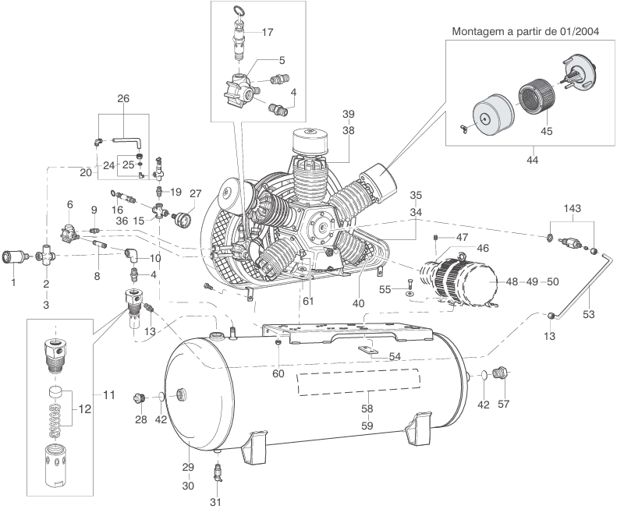
83 | ROLAMENTO TRASEIRO 32209 | 1 | 22581 | 400% | CUBO NOVO
 | ROLAMENTO TRASEIRO 33109 | 1 | 22582 | 400% | CUBO ANTIGO
81 | RETENTOR | 1 | 10771 | 200% | PRECISA SER SABÓ
44 | FILTRO DE AR COMPLETO (1") | 3 | 10001 | 150% | COM ELEMENTO FILTRANTE
45 | ELEMENTO FILTRO DE AR | 3 | 10027 | 250% | EXT. 110MM / INT. 76MM / ALT. 62MM
X | ELEMENTO FILTRO DE AR (CENTRAL) | 1 | 10138 | 500% | EXT. 111MM / INT. 76MM / ALT. 120MM
PARTES INCOMUNS
123 | PLACA DE VÁLVULA BP - 4.3/4" | 3 | 10707 | 150%
124 | PLACA DE VÁLVULA AP - 3.1/4" | 1 | 11028 | 150%
125 | PLACA DE VÁLVULA AP - 2.1/2" | 1 | 10112 | 150%
86 | CAIXA DE ROLAMENTOS (CUBO) | 1 | 10327 | 125% | MODELO NOVO - SEM ROLAMENTOS
126 | TAMPA DO CILINDRO BP - 4.3/4" | 3 | 10573 | 125%
128 | TAMPA DO CILINDRO AP - 3.1/4" | 1 | 10574 | 125%
129 | TAMPA DO CILINDRO AP - 2.1/2" | 1 | 10575 | 125%
103 | CARTER | 1 | 14632 | 110% | CARCAÇA DA UNIDADE COMPRESSORA
106 | TAMPA FRONTAL DO CARTER | 1 | 10576 | 125%
79 | TAMPA DA CAIXA DE ROLAMENTO | 1 | 18087 | 200%
77 | VOLANTE | 1 | 14460 | 110% | 540MM - 2 CANAIS B
138 | SERPENTINA COMPLETA | 1 | 10062 | 110%
RESERVATÓRIO
12 | REPARO DA VÁLVULA DE RETENÇÃO | 1 | 11435 | 200%
11 | VÁLVULA DE RETENÇÃO COMPLETA | 1 | 10776 | 150% | 1.1/4" X 3/4" X 1/8" saída lateral
2 | VÁLVULA DE DESCARGA (CANHÃO) 3/4" | 1 | 10780 | 150%
1 | ABAFADOR/SILENCIADOR 3/4" | 1 | 10773 | 150%
16-17 | VÁLVULA DE SEGURANÇA AP 1/4" | 1 | 20149 | 250%
20 | VÁLVULA PILOTO AP | 1 | 10019 | 150%
27 | MANÔMETRO VERTICAL | 1 | 13733 | 200% | 1/4" - 63MM - 0 A 21 BAR
23 | PRESSOSTATO 1V 125-175 | 1 | 12634 | 200% | AP
 | PRESSOSTATO 4V 135-175 | 1 | 12635 | 200% | AP
IMPORTANTE
Foram relacionados nesta lista todos os consumíveis e componentes padronizados para aplicação em Unidades Compressoras e Reservatórios de Ar do Compressor de Pistão modelo W900, considerando itens de uso recorrente e baixa variação técnica. Não estão contemplados nesta relação itens variáveis ou de especificação conforme necessidade específica da intervenção, tais como correias, rolamentos, conexões, bujões, registros, purgadores ou demais componentes de aplicação pontual. Para estes casos, o responsável pelo orçamento deverá identificar o item com base nas informações do relatório técnico, solicitação do cliente ou inspeção realizada, realizando a busca correspondente no sistema. Em caso de dúvida quanto à especificação técnica ou aplicação do componente, o técnico responsável ou superior imediato deverá ser acionado para validação antes da finalização do orçamento.

W800
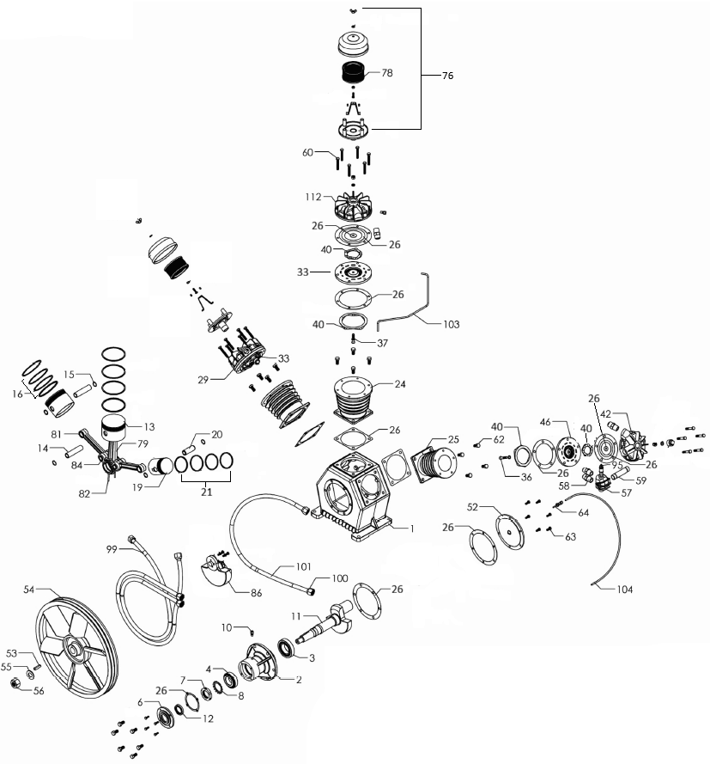
LISTA DE CONSUMÍVEIS PADRONIZADOS - COMPRESSORES DE PISTÃO TIPO W800
Vista explodida do equipamento ao lado >>>>>>>>>>>>>>>>>>>>>>>>>>>>>>>>>>
Este equipamento segue o padrão construtivo do modelo W800, amplamente difundido no mercado como compressor de 40 pés. Sua configuração é composta por 3 cilindros, sendo: > 2 cilindros de baixa pressão (4.3/4"); > 1 cilindro de alta pressão (3.1/4"); Embora seja comercializado por diferentes marcas com denominações próprias, a configuração construtiva permanece a mesma do padrão W800 (Wayne). Dessa forma, ao identificar que o equipamento segue este padrão, os itens relacionados nesta lista tendem a ser aplicáveis, salvo exceções específicas que deverão ser verificadas tecnicamente. |  |  |  |  |  | 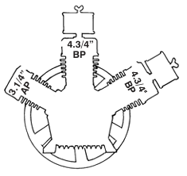
CÓDIGO (S) VISTA | NOME DO PRODUTO | QUANT. | CÓDIGO (M8) | PERCENTUAL VENDA (MÉDIO) | OBSERVAÇÕES
PARTES COMUNS
26 | JOGO DE JUNTA COMPLETO | 1 | 19273 | 250% | SUPERIOR E CARTER
40 | REPARO DAS PLACAS DE VÁLVULAS | 1 | 10562 | 275% | TODAS AS PLACAS
X | ÓLEO MINERAL | 3 | 10020 | 150% | ISO VG 150
127 | VISOR DE NÍVEL DE ÓLEO - 3/4" | 1 | 10781 | 400% | PODE VARIAR - VERIFICAR MEDIDA
24 | CILINDRO BP - 4.3/4" | 2 | 10598 | 150%
25 | CILINDRO AP - 3.1/4" | 1 | 10593 | 150%
13 | PISTÃO ALUMÍNIO BP C/PINO - 4.3/4" | 2 | 10058 | 150% | COM PINO E ANEL ELÁSTICO
21 | PISTÃO FERRO AP C/PINO - 3.1/4" | 1 | 10160 | 150% | COM PINO E ANEL ELÁSTICO
16 | JOGO DE ANÉIS BP - 4.3/4" | 2 | 10570 | 125%
21 | JOGO DE ANÉIS AP - 3.1/4" | 1 | 21953 | 150%
81 | BIELA AUXILIAR C/BUCHA | 2 | 10702 | 125% | COM BUCHA METAL LEVE
84 | BUCHA DA BIELA AUXILIAR E MESTRA | 5 | 12936 | 150% | 4PÇS P/ AUXILIAR; E 1PÇ PARA MESTRA
79 | BIELA MESTRA COMPLETA | 1 | 10703 | 110% | COM BRONZINA+BUCHA METAL LEVE
82 | PESCADOR DA BIELA MESTRE | 2 | 11362 | 300%
14 | PINO DA BIELA AUXILIAR - 3.1/4" | 2 | 10798 | 200%
11 | VIRABREQUIM COMPLETO | 1 | 10080 | 125%
7 | PORCA TRAVA DO VIRABREQUIM | 1 | 11803 | 200%
8 | TRAVA ARANHA DO VIRABREQUIM | 1 | 10816 | 200%
128 | VÁLVULA DE ALIVIO CENTRAL 7/16" | 1 | 22558 | 200% | CONFIRMAR MODELO
 | VÁLVULA DE ALIVIO CENTRAL 3/8" | 1 | 10111 | 200% | CONFIRMAR MODELO
86 | CONTRAPESO C/ ALIVIO CENTRAL | 1 | 10694 | 125%
3 | ROLAMENTO DIANTEIRO 32211 | 1 | 22583 | 300% | AMBOS CUBOS
4 | ROLAMENTO TRASEIRO 32209 | 1 | 22581 | 400% | CUBO NOVO
 | ROLAMENTO TRASEIRO 33109 | 1 | 22582 | 400% | CUBO ANTIGO
12 | RETENTOR | 1 | 10771 | 200% | PRECISA SER SABÓ
76 | FILTRO DE AR COMPLETO (1") | 2 | 10001 | 150% | COM ELEMENTO FILTRANTE
78 | ELEMENTO FILTRO DE AR | 2 | 10027 | 250% | EXT. 110MM / INT. 76MM / ALT. 62MM
PARTES INCOMUNS
33 | PLACA DE VÁLVULA BP - 4.3/4" | 2 | 10707 | 150%
46 | PLACA DE VÁLVULA AP - 3.1/4" | 1 | 11028 | 150%
2 | CAIXA DE ROLAMENTOS (CUBO) | 1 | 10327 | 125% | MODELO NOVO (ROLS 32211 E 32209)
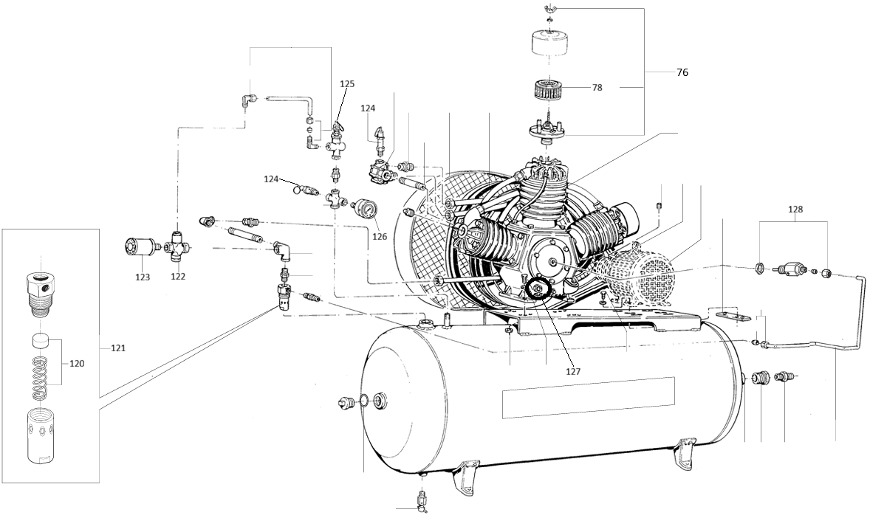
112 | TAMPA DO CILINDRO BP - 4.3/4" | 3 | 10573 | 125%
42 | TAMPA DO CILINDRO AP - 3.1/4" | 1 | 10574 | 125%
1 | CARTER | 1 | X | 100% | CARCAÇA DA UNIDADE COMPRESSORA
52 | TAMPA FRONTAL DO CARTER | 1 | 10576 | 125%
6 | TAMPA DA CAIXA DE ROLAMENTO | 1 | 18087 | 200%
54 | VOLANTE | 1 | 14460 | 110% | 540MM - 2 CANAIS B
99 | SERPENTINA COMPLETA | 1 | 10061 | 110%
RESERVATÓRIO
120 | REPARO DA VÁLVULA DE RETENÇÃO | 1 | 11435 | 200%
121 | VÁLVULA DE RETENÇÃO COMPLETA | 1 | 10776 | 150% | 1.1/4" X 3/4" X 1/8" saída lateral
122 | VÁLVULA DE DESCARGA (CANHÃO) 3/4" | 1 | 10780 | 150%
123 | ABAFADOR/SILENCIADOR 3/4" | 1 | 10773 | 150%
124 | VÁLVULA DE SEGURANÇA AP 1/4" | 1 | 20149 | 250%
125 | VÁLVULA PILOTO AP | 1 | 10019 | 150%
126 | MANÔMETRO VERTICAL | 1 | 13733 | 200% | 1/4" - 63MM - 0 A 21 BAR
X | PRESSOSTATO 1V 125-175 | 1 | 12634 | 200% | AP
 | PRESSOSTATO 4V 135-175 | 1 | 12635 | 200% | AP
IMPORTANTE
Foram relacionados nesta lista todos os consumíveis e componentes padronizados para aplicação em Unidades Compressoras e Reservatórios de Ar do Compressor de Pistão modelo W800, considerando itens de uso recorrente e baixa variação técnica. Não estão contemplados nesta relação itens variáveis ou de especificação conforme necessidade específica da intervenção, tais como correias, rolamentos, conexões, bujões, registros, purgadores ou demais componentes de aplicação pontual. Para estes casos, o responsável pelo orçamento deverá identificar o item com base nas informações do relatório técnico, solicitação do cliente ou inspeção realizada, realizando a busca correspondente no sistema. Em caso de dúvida quanto à especificação técnica ou aplicação do componente, o técnico responsável ou superior imediato deverá ser acionado para validação antes da finalização do orçamento.

